Tabelle1
Die Reproduktionszahl R | Deutschland |  | Um R zu berechnen, wird die Inkubationszeit zurückgerechnet. Unter dem gewünschten Datum wird der jeweilige Wert durch den zurückgerechneten Wert geteilt.

Datum | 2020-04-14 | 2020-04-15 | 2020-04-16 | 2020-04-17 | 2020-04-18 | 2020-04-19 | 2020-04-20 | 2020-04-21 | 2020-04-22 | 2020-04-23 | 2020-04-24 | 2020-04-25 | 2020-04-26 | 2020-04-27 | 2020-04-28 | 2020-04-29

Aktive Fälle | 59,865 | 58,349 | 56,646 | 53,931 | 53,483 | 52,598 | 50,703 | 48,058 | 45,969 | 44,254 | 39,439 | 40,836 | 39,794 | 38,132 | 36,198 | 31,572
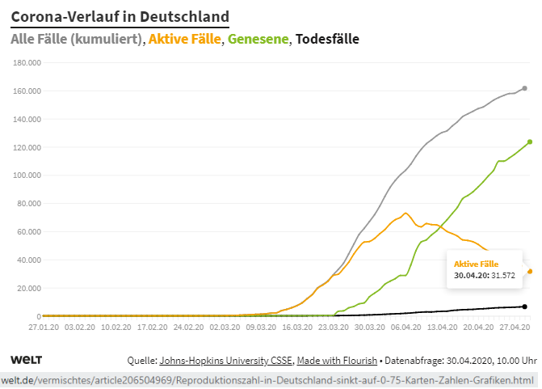
 |  |  |  |  |  |  |  |  |  |  |  |  |  | Reproduktionszahl bei einer angenommenen Inkubationszeit 14 Tage | 0.73 | 0.75
 |  |  |  |  |  |  |  |  |  |  |  |  |  | Reproduktionszahl bei einer angenommenen Inkubationszeit 13 Tage | 0.75 | 0.78
 |  |  |  |  |  |  |  |  |  |  |  |  |  | Reproduktionszahl bei einer angenommenen Inkubationszeit 12 Tage | 0.78 | 0.81
 |  |  |  |  |  |  |  |  |  |  |  |  |  | Reproduktionszahl bei einer angenommenen Inkubationszeit 11 Tage | 0.81 | 0.82
 |  |  |  |  |  |  |  |  |  |  |  |  |  | Reproduktionszahl bei einer angenommenen Inkubationszeit 10 Tage | 0.82 | 0.84
 |  |  |  |  |  |  |  |  |  |  |  |  |  | Reproduktionszahl bei einer angenommenen Inkubationszeit 9 Tage | 0.84 | 0.87
 |  |  |  |  |  |  |  |  |  |  |  |  |  | Reproduktionszahl bei einer angenommenen Inkubationszeit 8 Tage | 0.87 | 0.91
 |  |  |  |  |  |  |  |  |  |  |  |  |  | Reproduktionszahl bei einer angenommenen Inkubationszeit 7 Tage | 0.91 | 0.96

 | Zum Original mit der Möglichkeit sämtliche Werte abzufragen: https://www.welt.de/vermischtes/article206504969/Corona-Deutschland-Mehr-als-6000-Tote-Karten-Zahlen-Grafiken.html
 | Gehen Sie mit dem Finger oder der Maus über die entsprechenden Linien. Die Werte ploppen jeweils auf.

Alle Berechnungen nach bestem Wissen und Gewissen, aber ohne Gewähr. © Rüdiger Stobbe, Aachen

